4c
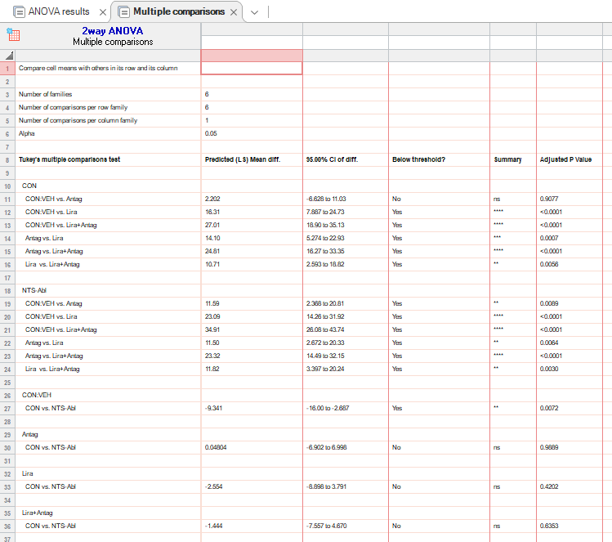
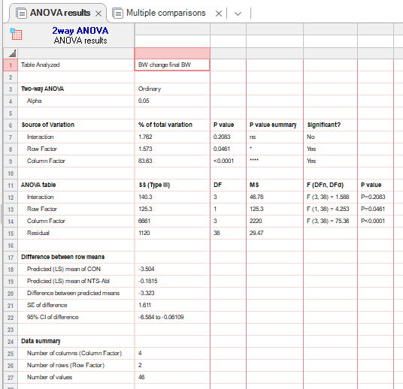
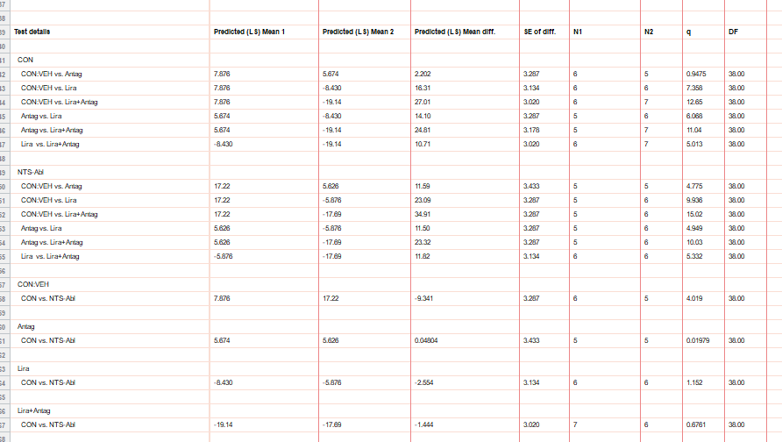
figure 4c |  | CON:VEH |  |  |  |  |  |  | NTS-Abl:VEH |  |  |  |  |  | CON:Antag |  |  |  |  |  | NTS-Abl: Antag |  |  |  |  | CON: LIRA |  |  |  |  |  |  | NTS-Abl:LIRA |  |  |  |  |  | CON:LIRA+Antag |  |  |  |  |  |  | NTS-Abl:LIRA+Antag
bw change (%) | 0 | 0 | 0 | 0 | 0 | 0 | 0 |  | 0 | 0 | 0 | 0 | 0 |  | 0 | 0 | 0 | 0 | 0 |  | 0 | 0 | 0 | 0 | 0 | 0 | 0 | 0 | 0 | 0 | 0 |  | 0 | 0 | 0 | 0 | 0 | 0 | 0 | 0 | 0 | 0 | 0 | 0 | 0 | 0 | 0 | 0 | 0 | 0 | 0
hfd | 2 | 2.816901 | 3.139013 | 5.092593 | 3.98773 | -1.19048 | 5.761317 |  | 9.219858 | 10.90226 | 9.859838 | 6.109443 | 5.436272 |  | -1.21951 | 2.112676 | 4.230769 | 1.612903 | 1.181102 |  | 2.295082 | -3.37838 | -0.53082 | 0.579517 | 1.551916 | 1.476015 | -0.99668 | -3.36538 | -5.16605 | -1.953125 | -1.96102 |  | -1.59363 | 3.361345 | 4.545455 | -5.59701 | 4.417671 | -4.34783 | -2.95359 | -6.71642 | -3.73444 | -2.5974 | -0.84034 | -1.11111 | -2.93994 | 2.166065 | -3.48432 | -3.36538 | -3.33333 | -3.36538 | -3.33333
 | 4 | 3.286385 | 9.865471 | 6.018519 | 3.680982 | -1.78571 | 0 |  | 10.99291 | 14.66165 | 12.18592 | 8.516738 | 7.543291 |  | 0.813008 | 2.816901 | 5.769231 | 2.016129 | 2.362205 |  | 6.229508 | -2.02703 | 1.996177 | 0.83846 | 2.61772 | -5.16605 | -1.99336 | -4.32692 | -4.05904 | -5.859375 | -4.0669 |  | -6.77291 | -2.94118 | 0.413223 | -6.71642 | 0.401606 | -5.92885 | -3.37553 | -3.73134 | -16.22407 | -3.8961 | -6.72269 | -3.7037 | -6.5128 | 0.722022 | -4.87805 | -3.36538 | -3.80952 | -3.36538 | -3.80952
 | 6 | 5.633803 | 3.587444 | 6.481481 | 6.441718 | 1.190476 | 2.469136 |  | 12.76596 | 18.79699 | 15.15022 | 9.07501 | 8.520255 |  | 1.626016 | 5.985915 | 7.307692 | 2.016129 | 1.574803 |  | 7.213115 | -1.68919 | 2.651484 | 2.272324 | 3.554027 | -6.64207 | -2.65781 | -7.69231 | -1.10701 | -5.46875 | -4.52505 |  | -8.36653 | -3.36134 | -1.65289 | -2.61194 | 1.606426 | 1.976285 | -5.90717 | -5.59701 | -18.29876 | -8.22511 | -10.084 | -8.51852 | -9.73889 | -3.61011 | -6.27178 | -6.25 | -6.190476 | -9.54357 | -6.190476
 | 8 | 7.042254 | 9.41704 | 8.333333 | 4.601227 | -1.19048 | 1.646091 |  | 13.47518 | 19.92481 | 16.366 | 11.40575 | 10.88508 |  | 2.439024 | 8.450704 | 7.307692 | 4.032258 | 1.968504 |  | 7.213115 | -0.67568 | 3.203343 | 1.998492 | 4.742844 | -7.38007 | -4.98339 | -8.17308 | -2.21402 | -6.25 | -5.68411 |  | -8.76494 | -4.20168 | -4.13223 | -1.1194 | -3.61446 | 3.162055 | -9.70464 | -4.10448 | -18.29876 | -17.316 | -10.5042 | -10 | -11.8038 | -4.69314 | -9.05923 | -11.0577 | -6.85714 | -11.0577 | -7.21154
 | 10 | 9.389671 | 5.381166 | 11.11111 | 6.134969 | 0 | 5.761317 |  | 14.53901 | 19.92481 | 17.40423 | 12.18984 | 11.69928 |  | 3.252033 | 9.15493 | 5.769231 | 4.83871 | 3.543307 |  | 7.868852 | 0.337838 | 4.144378 | 3.658702 | 5.364759 | -8.48708 | -7.6412 | -9.61538 | -4.42804 | -5.46875 | -7.19937 |  | -9.16335 | -6.30252 | -4.95868 | -2.98507 | -6.0241 | 2.371542 | -15.8143 | -9.70149 | -19.54357 | -20.3463 | -13.8655 | -12.963 | -15.4368 | -5.41516 | -9.7561 | -14.9038 | -6.66667 | -36.3636 | -9
 | 12 | 10.32864 | 14.79821 | 12.5 | 6.748466 | 0 | 2.880658 |  | 17.02128 | 21.05263 | 18.84659 | 14.98875 | 14.17548 |  | 3.658537 | 10.21127 | 7.307692 | 4.435484 | 2.755906 |  | 8.196721 | 4.054054 | 6.064134 | 4.196722 | 5.61704 | -11.4391 | -8.9701 | -9.61538 | -5.16605 | -7.03125 | -8.35993 |  | -9.16335 | -7.98319 | -10.7438 | -4.10448 | -6.4257 | 3.162055 | -22.6582 | -16.791 | -20.7884 | -23.3333 | -13.0252 | -18.963 | -18.3944 | -6.85921 | -13.5889 | -26.9231 | -10.9524 | -36.3636 | -11.467

 |  |  | VEH |  |  |  |  |  |  |  | Antag |  |  |  |  |  |  |  | LIRA |  |  |  |  |  |  | LIRA+Antag
 | day 12 | CON | 10.32864 | 14.79821 | 12.5 | 6.748466 | 0 | 2.880658 |  |  | 3.658537 | 10.21127 | 7.307692 | 4.435484 | 2.755906 |  |  |  | -11.4391 | -8.9701 | -9.61538 | -5.16605 | -7.03125 | -8.35993 |  | -22.6582 | -16.791 | -20.7884 | -23.3333 | -13.0252 | -18.963 | -18.3944
 |  | NTS-Abl | 17.02128 | 21.05263 | 18.84659 | 14.98875 | 14.17548 |  |  |  | 8.196721 | 4.054054 | 6.064134 | 4.196722 | 5.61704 |  |  |  | -9.16335 | -7.98319 | -10.7438 | -4.10448 | -6.4257 | 3.162055 |  | -6.85921 | -13.5889 | -26.9231 | -10.9524 | -36.3636 | -11.467

4d
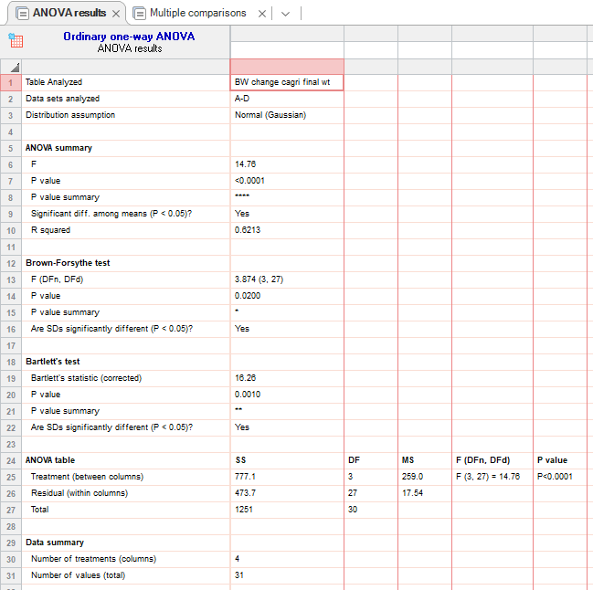
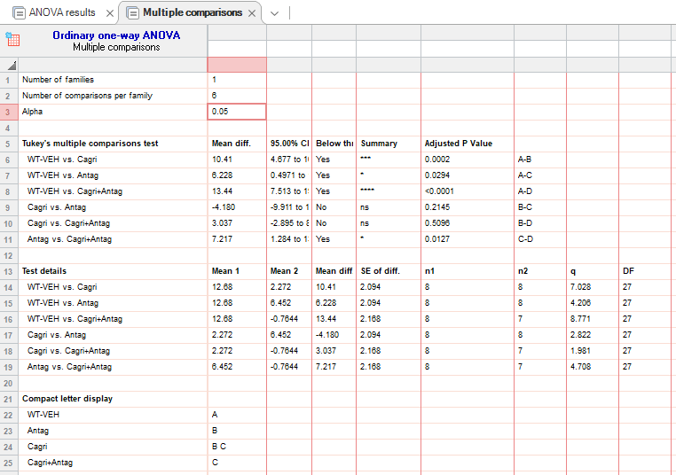
figure 4d |  | CON:VEH |  |  |  |  |  |  |  | Cagri |  |  |  |  |  |  |  | Antag |  |  |  |  |  |  |  | Cagri+Antag
bw change (%) | 0 | 0 | 0 | 0 | 0 | 0 | 0 | 0 | 0 | 0 | 0 | 0 | 0 | 0 | 0 | 0 | 0 | 0 | 0 | 0 | 0 | 0 | 0 | 0 | 0 | 0 | 0 | 0 | 0 | 0 | 0 | 0
hfd | 2 | 14.72868 | 13.24786 | 8.77193 | 7.555556 | 10.64815 | 4.946996 | 6.101695 | 7.023411 | -7.33333 | -6.69014 | -8.49421 | -6.41509 | -7.25191 | -3.13901 | -4.12844 | -3.09735 | 5.223881 | 1.544402 | 5.243446 | 4.562738 | 5.789474 | 2.072539 | -2.8436 | -3.01724 | -1.52672 | -3.83142 | -6.38298 | -5.92885 | -7.77778 | -4.57746 | -5.26316
 | 4 | 16.17647 | 10.25641 | 18.42105 | 17.77778 | 9.259259 | 3.533569 | 6.101695 | 4.682274 | -1.66667 | -0.70423 | -3.861 | 0.377358 | -1.52672 | 0.44843 | 2.293578 | -3.09735 | 5.597015 | 3.088803 | 4.11985 | 5.323194 | 2.631579 | 8.80829 | 2.369668 | 3.448276 | 3.053435 | -8.04598 | -2.83688 | -7.50988 | -4.07407 | -0.70423 | -4.21053
 | 6 | 13.55311 | 19.65812 | 12.7193 | 11.55556 | 11.11111 | 2.120141 | 5.084746 | 5.685619 | -0.66667 | 0 | -4.2471 | 0 | -2.29008 | 5.829596 | -4.12844 | -0.88496 | 7.462687 | 3.861004 | 4.11985 | 2.281369 | 5.263158 | 3.108808 | 0 | 2.155172 | 1.145038 | -7.27969 | -6.73759 | -2.37154 | -2.22222 | -2.8169 | -2.80702
 | 8 | 15.35581 | 17.94872 | 19.73684 | 23.55556 | 14.81481 | 4.59364 | 5.762712 | 7.023411 | -2.66667 | 1.056338 | -6.17761 | -0.37736 | -0.76336 | 4.035874 | 5.045872 | 1.769912 | 8.208955 | 2.702703 | 3.370787 | 1.901141 | 7.894737 | 15.54404 | 4.265403 | 9.913793 | -2.29008 | -2.29885 | -0.70922 | -1.18577 | -3.33333 | -3.52113 | -3.859649
 | 10 | 13.85768 | 14.10256 | 15.78947 | 20.88889 | 14.35185 | 8.127208 | 8.135593 | 14.38127 | 0 | 1.408451 | -4.2471 | 1.886792 | -1.52672 | 7.174888 | 2.752294 | -1.32743 | 8.58209 | 3.861004 | 2.247191 | 4.942966 | 7.894737 | 18.13472 | 3.317536 | 10.34483 | -1.9084 | 0.383142 | -2.48227 | -0.79051 | -1.11111 | -4.92958 | -1.40351
 | 12 | 15.55556 | 11.96581 | 18.42105 | 18.22222 | 13.42593 | 6.713781 | 6.101695 | 11.03679 | 2 | 5.28169 | 1.544402 | 1.509434 | -3.43511 | 5.381166 | 4.12844 | 1.769912 | 7.089552 | 1.930502 | 0.749064 | 1.140684 | 6.842105 | 17.61658 | 3.317536 | 12.93103 | -0.38168 | 0.766284 | -1.06383 | -0.39526 | -1.11111 | -2.11268 | -1.052632

 |  | VEH |  |  |  |  |  |  |  | Cagri |  |  |  |  |  |  |  | Antag |  |  |  |  |  |  |  | Cagri+ANTAG
 | day 12 | 15.55556 | 11.96581 | 18.42105 | 18.22222 | 13.42593 | 6.713781 | 6.101695 | 11.03679 | 2 | 5.28169 | 1.544402 | 1.509434 | -3.43511 | 5.381166 | 4.12844 | 1.769912 | 7.089552 | 1.930502 | 0.749064 | 1.140684 | 6.842105 | 17.61658 | 3.317536 | 12.93103 | -0.38168 | 0.766284 | -1.06383 | -0.39526 | -1.11111 | -2.11268 | -1.052632

4e
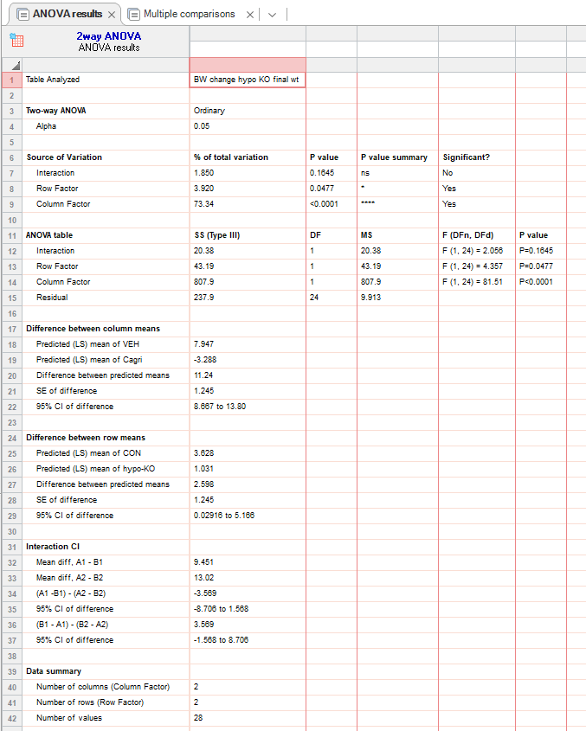
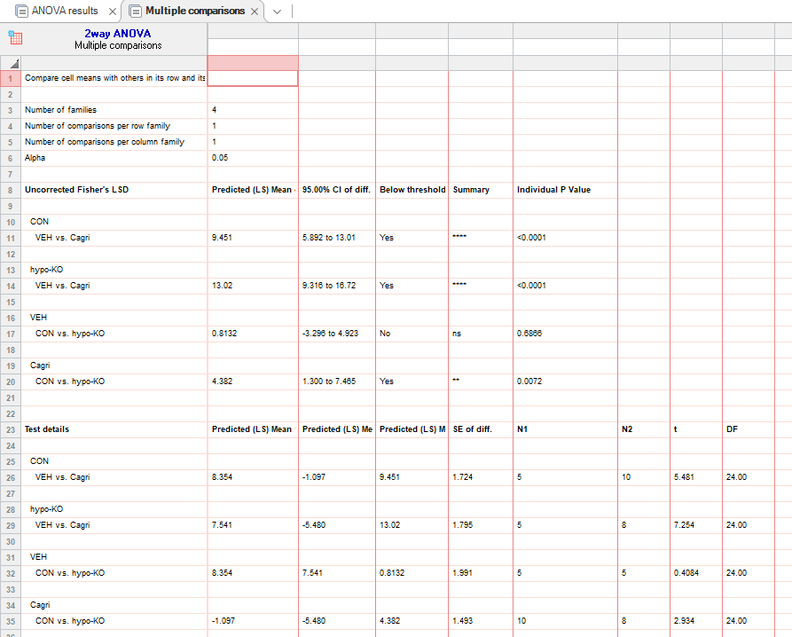
figure 4d |  | CON:VEH |  |  |  |  |  | Hypo-KO:VEH |  |  |  |  |  | CON:Cagri |  |  |  |  |  |  |  |  |  | Hypo-KO:Cagri
bw change (%) | 0 | 0 | 0 | 0 | 0 | 0 |  | 0 | 0 | 0 | 0 | 0 |  | 0 | 0 | 0 | 0 | 0 | 0 | 0 | 0 | 0 | 0 | 0 | 0 | 0 | 0 | 0 | 0 | 0 | 0
hfd | 2 | 2.046784 | 3.422053 | 0.2079 | 0.449438 | 1.046025 |  | 0 | 3.745318 | -0.55556 | 1.724138 | 0.471881 |  | 0 | -0.27174 | -2.49307 | -1.76471 | -4.61095 | -8.18505 | -4.43686 | -6.71378 | -6.09319 | -5.24345 | -0.76046 | -5.61798 | -3.86266 | -10.0543 | -2.1875 | -4.01606 | -5.05415 | -6.639
 | 4 | 2.923977 | 5.703422 | 1.455301 | 2.247191 | 1.882845 |  | 2.597403 | 5.243446 | 0.277778 | 3.16092 | 1.258213 |  | -0.57637 | -0.81522 | -3.04709 | -2.94118 | -8.64553 | -11.032 | -4.43686 | -7.77385 | -7.16846 | -2.62172 | -3.04183 | -2.24719 | -4.72103 | -13.8587 | -2.1875 | -7.63052 | -11.9134 | -9.12863
 | 6 | 7.309942 | 7.604563 | 3.534304 | 3.595506 | 4.393305 |  | 1.948052 | 7.865169 | 2.777778 | 4.022989 | 3.064941 |  | -1.5625 | 0.543478 | -2.49307 | -2.35294 | -7.78098 | -8.8968 | -3.07167 | -5.65371 | -5.73477 | -4.49438 | -2.6616 | -1.1236 | -3.00429 | -13.0435 | -2.1875 | -8.83534 | -9.38628 | -9.54357
 | 8 | 8.187135 | 8.745247 | 3.742204 | 2.247191 | 2.719665 |  | 5.519481 | 8.2397 | 3.055556 | 4.885057 | 2.085184 |  | -1.44092 | 0.815217 | -3.60111 | -3.23529 | -9.51009 | -6.76157 | -2.04778 | -3.18021 | -0.71685 | -1.49813 | -3.04183 | -1.1236 | -4.72103 | -14.6739 | -2.1875 | -8.43373 | -10.8303 | -8.29876
 | 10 | 9.94152 | 9.505703 | 8.316008 | 8.314607 | 5.648536 |  | 7.142857 | 11.98502 | 3.611111 | 3.16092 | 5.105315 |  | -0.57637 | 2.98913 | -1.93906 | -0.88235 | -8.35735 | -5.69395 | -1.70648 | -2.12014 | -1.79211 | -1.49813 | -2.6616 | 1.123596 | -6.00858 | -11.413 | -0.9375 | -8.03213 | -10.8303 | -9.54357
 | 12 | 9.356725 | 9.505703 | 8.316008 | 8.314607 | 6.276151 |  | 8.766234 | 10.86142 | 6.388889 | 6.321839 | 5.364628 |  | -0.9375 | 3.804348 | 1.66205 | -0.88235 | -7.20461 | -2.13523 | -0.68259 | -3.18021 | -1.79211 | 0.374532 | -2.28137 | -0.8427 | -3.00429 | -13.587 | -1.5625 | -6.4257 | -8.66426 | -7.46888

 |  |  | VEH |  |  |  |  |  | Cagri
 | day 12 | CON | 9.356725 | 9.505703 | 8.316008 | 8.314607 | 6.276151 |  | -0.9375 | 3.804348 | 1.66205 | -0.88235 | -7.20461 | -2.13523 | -0.68259 | -3.18021 | -1.79211 | 0.374532
 |  | hypo-KO | 8.766234 | 10.86142 | 6.388889 | 6.321839 | 5.364628 |  | -2.28137 | -0.8427 | -3.00429 | -13.587 | -1.5625 | -6.4257 | -8.66426 | -7.46888

